Одежда
артикул | фото www.NordForm.ru | наименование товара | размер | цвет | Ваш заказ | ед | базовая | от 50 000 рублей | от 100 000 рублей | сумма
HZT 12-001 | 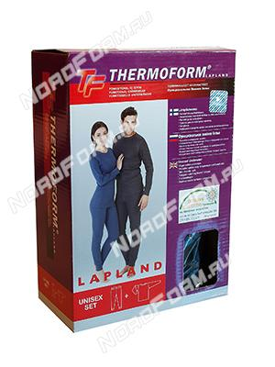 | Термобелье унисекс (50%хлопок+50%полиэстер). Комплект рубашка + кальсоны. С рубчиком, низкий ворот | S | угольный |  | шт | 990 | 960 | 940 | 0 | Х И Т
 |  |  |  | синий |  | шт | 990 | 960 | 940 | 0
 |  |  | M | угольный |  | шт | 990 | 960 | 940 | 0
 |  |  |  | синий |  | шт | 990 | 960 | 940 | 0
 |  |  | L | угольный |  | шт | 990 | 960 | 940 | 0
 |  |  |  | синий |  | шт | 990 | 960 | 940 | 0
 |  |  | XL | угольный |  | шт | 990 | 960 | 940 | 0
 |  |  |  | синий |  | шт | 990 | 960 | 940 | 0
 |  |  | XXL | угольный |  | шт | 990 | 960 | 940 | 0
 |  |  |  | синий |  | шт | 990 | 960 | 940 | 0
 |  |  | XXXL | угольный |  | шт | 990 | 960 | 940 | 0
HZT 12-002 | 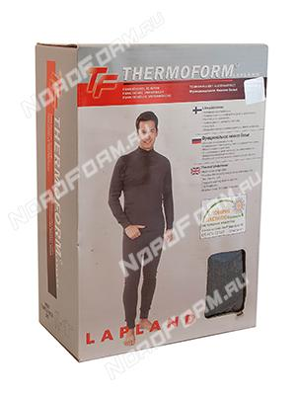 | Термобелье мужское (50%хлопок+50%полиэстер). Комплект рубашка + кальсоны. С рубчиком, высокий ворот | S | угольный |  | шт | 990 | 960 | 940 | 0
 |  |  |  | синий |  | шт | 990 | 960 | 940 | 0
 |  |  |  | бежевый |  | шт | 990 | 960 | 940 | 0
 |  |  | M | угольный |  | шт | 990 | 960 | 940 | 0
 |  |  |  | синий |  | шт | 990 | 960 | 940 | 0
 |  |  |  | бежевый |  | шт | 990 | 960 | 940 | 0
 |  |  | L | угольный |  | шт | 990 | 960 | 940 | 0
 |  |  |  | синий |  | шт | 990 | 960 | 940 | 0
 |  |  |  | бежевый |  | шт | 990 | 960 | 940 | 0
 |  |  | XL | угольный |  | шт | 990 | 960 | 940 | 0
 |  |  |  | синий |  | шт | 990 | 960 | 940 | 0
 |  |  |  | бежевый |  | шт | 990 | 960 | 940 | 0
 |  |  | XXL | угольный |  | шт | 990 | 960 | 940 | 0
 |  |  |  | синий |  | шт | 990 | 960 | 940 | 0
 |  |  |  | бежевый |  | шт | 990 | 960 | 940 | 0
HZT 12-003 | 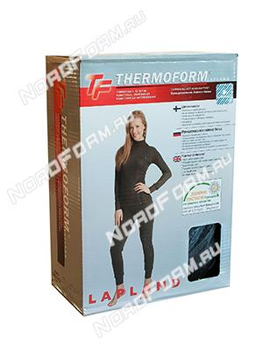 | Термобелье женское (50%хлопок+50%полиэстер). Комплект рубашка + кальсоны. С рубчиком, высокий ворот | S | угольный |  | шт | 990 | 960 | 940 | 0
 |  |  |  | синий |  | шт | 990 | 960 | 940 | 0
 |  |  |  | бежевый |  | шт | 990 | 960 | 940 | 0
 |  |  | M | угольный |  | шт | 990 | 960 | 940 | 0
 |  |  |  | синий |  | шт | 990 | 960 | 940 | 0
 |  |  |  | бежевый |  | шт | 990 | 960 | 940 | 0
 |  |  | L | угольный |  | шт | 990 | 960 | 940 | 0
 |  |  |  | синий |  | шт | 990 | 960 | 940 | 0
 |  |  |  | бежевый |  | шт | 990 | 960 | 940 | 0
 |  |  | XL | угольный |  | шт | 990 | 960 | 940 | 0
 |  |  |  | синий |  | шт | 990 | 960 | 940 | 0
 |  |  |  | бежевый |  | шт | 990 | 960 | 940 | 0
 |  |  | XXL | угольный |  | шт | 990 | 960 | 940 | 0
 |  |  |  | синий |  | шт | 990 | 960 | 940 | 0
 |  |  |  | бежевый |  | шт | 990 | 960 | 940 | 0
HZT 17-001 | 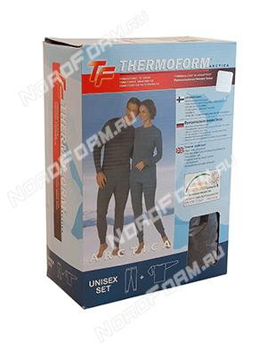 | Термобелье унисекс (50%хлопок+50%полиэстер). Комплект кальсоны + рубашка. Без рубчика, низкий ворот | S | угольный |  | шт | 990 | 960 | 940 | 0 | Х И Т
 |  |  |  | синий |  | шт | 990 | 960 | 940 | 0
 |  |  | M | угольный |  | шт | 990 | 960 | 940 | 0
 |  |  |  | синий |  | шт | 990 | 960 | 940 | 0
 |  |  | L | угольный |  | шт | 990 | 960 | 940 | 0
 |  |  |  | синий |  | шт | 990 | 960 | 940 | 0
 |  |  | XL | угольный |  | шт | 990 | 960 | 940 | 0
 |  |  |  | синий |  | шт | 990 | 960 | 940 | 0
 |  |  | XXL | угольный |  | шт | 990 | 960 | 940 | 0
 |  |  |  | синий |  | шт | 990 | 960 | 940 | 0
HZT 1-001 | 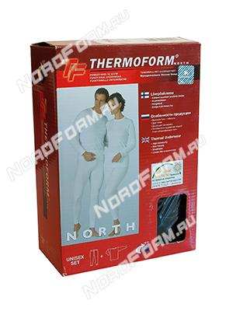 | Термобелье унисекс (70%микро-полиэстер+30%вискоза). Комплект рубашка + кальсоны. Без рубчика, низкий ворот | S | белый |  | шт | 990 | 960 | 940 | 0
 |  |  |  | черный |  | шт | 990 | 960 | 940 | 0
 |  |  | M | белый |  | шт | 990 | 960 | 940 | 0
 |  |  |  | черный |  | шт | 990 | 960 | 940 | 0
 |  |  | L | белый |  | шт | 990 | 960 | 940 | 0
 |  |  |  | черный |  | шт | 990 | 960 | 940 | 0
 |  |  | XL | белый |  | шт | 990 | 960 | 940 | 0
 |  |  |  | черный |  | шт | 990 | 960 | 940 | 0
 |  |  | XXL | белый |  | шт | 990 | 960 | 940 | 0
 |  |  |  | черный |  | шт | 990 | 960 | 940 | 0
HZTB 16-001 | 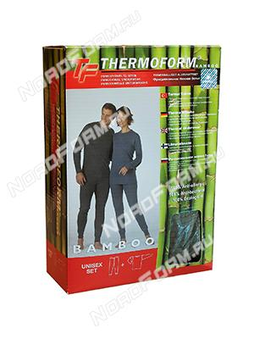 | Термобелье унисекс (50%бамбуковая нить+50%хлопок). Комплект кальсоны + рубашка. Низкий ворот | S | хаки |  | шт | 1990 | 1930 | 1890 | 0 | Х И Т
 |  |  | M | хаки |  | шт | 1990 | 1930 | 1890 | 0
 |  |  | L | хаки |  | шт | 1990 | 1930 | 1890 | 0
 |  |  | XL | хаки |  | шт | 1990 | 1930 | 1890 | 0
 |  |  | XXL | хаки |  | шт | 1990 | 1930 | 1890 | 0
HZT 4-003 | 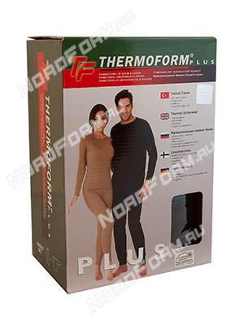 | Термобелье унисекс (100%полиэстер). Комплект рубашка + кальсоны. Отличается повышенным качеством материала | S | черный |  | шт | 1690 | 1640 | 1605 | 0
 |  |  |  | хаки |  | шт | 1690 | 1640 | 1605 | 0
 |  |  |  | песочный |  | шт | 1690 | 1640 | 1605 | 0
 |  |  | M | черный |  | шт | 1690 | 1640 | 1605 | 0
 |  |  |  | хаки |  | шт | 1690 | 1640 | 1605 | 0
 |  |  |  | песочный |  | шт | 1690 | 1640 | 1605 | 0
 |  |  | L | черный |  | шт | 1690 | 1640 | 1605 | 0
 |  |  |  | хаки |  | шт | 1690 | 1640 | 1605 | 0
 |  |  |  | песочный |  | шт | 1690 | 1640 | 1605 | 0
 |  |  | XL | черный |  | шт | 1690 | 1640 | 1605 | 0
 |  |  |  | хаки |  | шт | 1690 | 1640 | 1605 | 0
 |  |  |  | песочный |  | шт | 1690 | 1640 | 1605 | 0
 |  |  | XXL | черный |  | шт | 1690 | 1640 | 1605 | 0
 |  |  |  | хаки |  | шт | 1690 | 1640 | 1605 | 0
 |  |  |  | песочный |  | шт | 1690 | 1640 | 1605 | 0
HZT 4-008 | 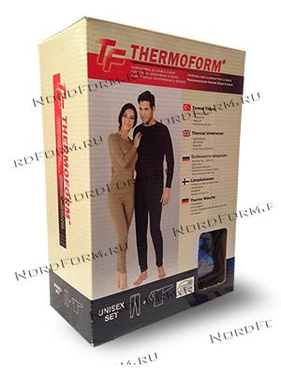 | Термобелье унисекс (100% полиэстер). Комплект кальсоны + рубашка. Без рубчика, низкий ворот | S | черный |  | шт | 990 | 960 | 940 | 0
 |  |  |  | песочный |  | шт | 990 | 960 | 940 | 0
 |  |  | M | черный |  | шт | 990 | 960 | 940 | 0
 |  |  |  | песочный |  | шт | 990 | 960 | 940 | 0
 |  |  | L | черный |  | шт | 990 | 960 | 940 | 0
 |  |  |  | песочный |  | шт | 990 | 960 | 940 | 0
 |  |  | XL | черный |  | шт | 990 | 960 | 940 | 0
 |  |  |  | песочный |  | шт | 990 | 960 | 940 | 0
 |  |  | XXL | черный |  | шт | 990 | 960 | 940 | 0
 |  |  |  | песочный |  | шт | 990 | 960 | 940 | 0
HZT 4-008A | 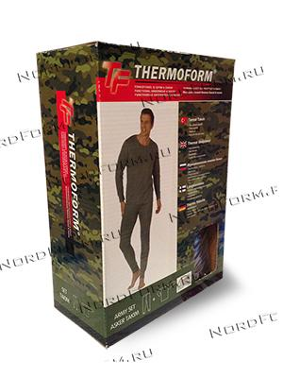 | Термобелье мужское (100% полиэстер). Комплект рубашка + кальсоны. Без рубчика, низкий ворот | S | хаки |  | шт | 990 | 960 | 940 | 0
 |  |  | M | хаки |  | шт | 990 | 960 | 940 | 0
 |  |  | L | хаки |  | шт | 990 | 960 | 940 | 0
 |  |  | XL | хаки |  | шт | 990 | 960 | 940 | 0
 |  |  | XXL | хаки |  | шт | 990 | 960 | 940 | 0
HZT 1-002 | 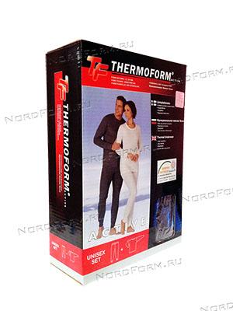 | Термобелье унисекс (100%полиэстер). Комплект рубашка + кальсоны. С рубчиком, низкий ворот | S | угольный |  | шт | 977 | 945 | 928 | 0
 |  |  | M | угольный |  | шт | 977 | 945 | 928 | 0
 |  |  | L | угольный |  | шт | 977 | 945 | 928 | 0
 |  |  | XL | угольный |  | шт | 977 | 945 | 928 | 0
 |  |  | XXL | угольный |  | шт | 977 | 945 | 928 | 0
 |  |  | XXXL | угольный |  | шт | 977 | 945 | 928 | 0
HZT 12-004 | 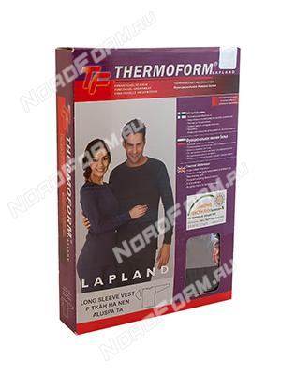 | Термобелье унисекс (50%хлопок+50%полиэстер). Рубашка с длинным рукавом. С рубчиком, низкий ворот | S | угольный |  | шт | 565 | 553 | 536 | 0
 |  |  | M | угольный |  | шт | 565 | 553 | 536 | 0
 |  |  | L | угольный |  | шт | 565 | 553 | 536 | 0
 |  |  | XL | угольный |  | шт | 565 | 553 | 536 | 0
 |  |  | XXL | угольный |  | шт | 565 | 553 | 536 | 0
HZT 12-005 | 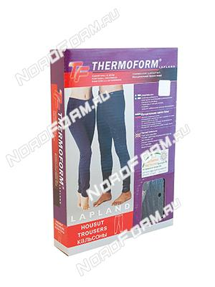 | Термобелье унисекс (50%хлопок+50%полиэстер). Штаны длинные. С рубчиком | S | угольный |  | шт | 565 | 553 | 536 | 0
 |  |  | M | угольный |  | шт | 565 | 553 | 536 | 0
 |  |  | L | угольный |  | шт | 565 | 553 | 536 | 0
 |  |  | XL | угольный |  | шт | 565 | 553 | 536 | 0
 |  |  | XXL | угольный |  | шт | 565 | 553 | 536 | 0
HZT 12-007 | 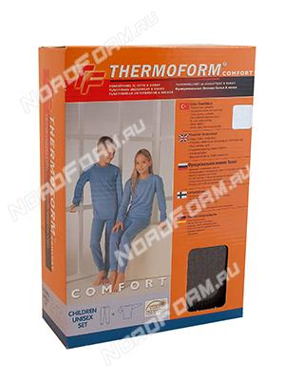 | Термобелье детское (50%хлопок+50%полиэстер). Комплект кальсоны + рубашка. С рубчиком, низкий ворот | 116 | угольный |  | шт | 945 | 925 | 896 | 0
 |  |  |  | синий |  | шт | 945 | 925 | 896 | 0
 |  |  |  | бежевый |  | шт | 945 | 925 | 896 | 0
 |  |  | 128 | угольный |  | шт | 945 | 925 | 896 | 0
 |  |  |  | синий |  | шт | 945 | 925 | 896 | 0
 |  |  |  | бежевый |  | шт | 945 | 925 | 896 | 0
 |  |  | 140 | угольный |  | шт | 945 | 925 | 896 | 0
 |  |  |  | синий |  | шт | 945 | 925 | 896 | 0
 |  |  |  | бежевый |  | шт | 945 | 925 | 896 | 0
 |  |  | 152 | угольный |  | шт | 945 | 925 | 896 | 0
 |  |  |  | синий |  | шт | 945 | 925 | 896 | 0
 |  |  |  | бежевый |  | шт | 945 | 925 | 896 | 0
 |  |  | 164 | угольный |  | шт | 945 | 925 | 896 | 0
 |  |  |  | синий |  | шт | 945 | 925 | 896 | 0
 |  |  |  | бежевый |  | шт | 945 | 925 | 896 | 0
 |  |  | 176 | угольный |  | шт | 945 | 925 | 896 | 0
 |  |  |  | синий |  | шт | 945 | 925 | 896 | 0
 |  |  |  | бежевый |  | шт | 945 | 925 | 896 | 0
HZT 12-008 | 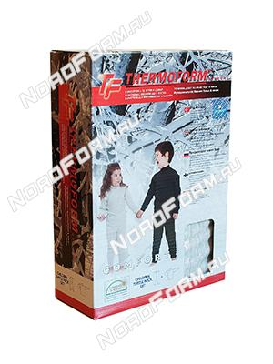 | Термобелье детское (50%хлопок+50%полиэстер). Комплект кальсоны + рубашка. С рубчиком, высокий ворот | 116 | угольный |  | шт | 945 | 925 | 896 | 0 | Х И Т
 |  |  |  | синий |  | шт | 945 | 925 | 896 | 0
 |  |  |  | бежевый |  | шт | 945 | 925 | 896 | 0
 |  |  | 128 | угольный |  | шт | 945 | 925 | 896 | 0
 |  |  |  | синий |  | шт | 945 | 925 | 896 | 0
 |  |  |  | бежевый |  | шт | 945 | 925 | 896 | 0
 |  |  | 140 | угольный |  | шт | 945 | 925 | 896 | 0
 |  |  |  | синий |  | шт | 945 | 925 | 896 | 0
 |  |  |  | бежевый |  | шт | 945 | 925 | 896 | 0
 |  |  | 152 | угольный |  | шт | 945 | 925 | 896 | 0
 |  |  |  | синий |  | шт | 945 | 925 | 896 | 0
 |  |  |  | бежевый |  | шт | 945 | 925 | 896 | 0
 |  |  | 164 | угольный |  | шт | 945 | 925 | 896 | 0
 |  |  |  | синий |  | шт | 945 | 925 | 896 | 0
 |  |  |  | бежевый |  | шт | 945 | 925 | 896 | 0
 |  |  | 176 | угольный |  | шт | 945 | 925 | 896 | 0
 |  |  |  | синий |  | шт | 945 | 925 | 896 | 0
 |  |  |  | бежевый |  | шт | 945 | 925 | 896 | 0
HZT 20-002 | 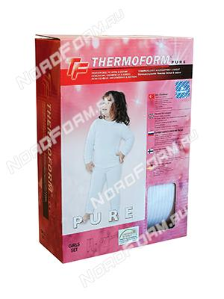 | Термобелье детское для девочек (50% хлопок + 50% полиэстер). Комплект кальсоны + рубашка. | 86/92 | белый |  | шт | 945 | 925 | 896 | 0
 |  |  | 98/104 | белый |  | шт | 945 | 925 | 896 | 0
 |  |  | 110/116 | белый |  | шт | 945 | 925 | 896 | 0
 |  |  | 122/128 | белый |  | шт | 945 | 925 | 896 | 0
 |  |  | 134/140 | белый |  | шт | 945 | 925 | 896 | 0
 |  |  | 146/152 | белый |  | шт | 945 | 925 | 896 | 0
HZT 20-001 | 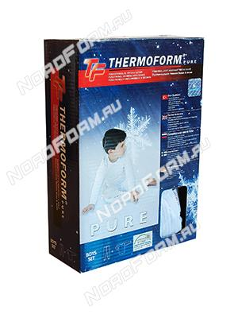 | Термобелье детское для мальчиков (50% хлопок + 50% полиэстер). Комплект кальсоны + рубашка. | 86/92 | белый |  | шт | 945 | 925 | 896 | 0
 |  |  | 98/104 | белый |  | шт | 945 | 925 | 896 | 0
 |  |  | 110/116 | белый |  | шт | 945 | 925 | 896 | 0
 |  |  | 122/128 | белый |  | шт | 945 | 925 | 896 | 0
 |  |  | 134/140 | белый |  | шт | 945 | 925 | 896 | 0
 |  |  | 146/152 | белый |  | шт | 945 | 925 | 896 | 0
HZT 19-001 | 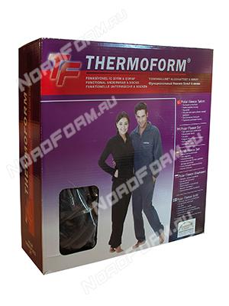 | Костюм флисовый унисекс (100%полиэстер). Комплект кальсоны + рубашка. | S | угольный |  | шт | 1812 | 1774 | 1716 | 0
 |  |  | M | угольный |  | шт | 1812 | 1774 | 1716 | 0
 |  |  | L | угольный |  | шт | 1812 | 1774 | 1716 | 0
 |  |  | XL | угольный |  | шт | 1812 | 1774 | 1716 | 0
 |  |  | XXL | угольный |  | шт | 1812 | 1774 | 1716 | 0
HZT 19-004 | 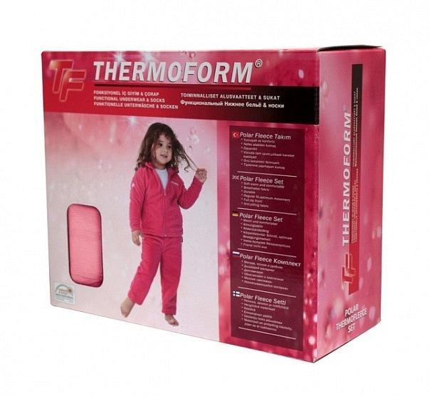 | Костюм флисовый для девочек (100% полиэстер). Комплект кальсоны + рубашка. | 86/92 | розовый |  | шт | 1812 | 1774 | 1716 | 0
 |  |  | 98/104 | розовый |  | шт | 1812 | 1774 | 1716 | 0
 |  |  | 110/116 | розовый |  | шт | 1812 | 1774 | 1716 | 0
 |  |  | 122/128 | розовый |  | шт | 1812 | 1774 | 1716 | 0
 |  |  | 134/140 | розовый |  | шт | 1812 | 1774 | 1716 | 0
 |  |  | 146/152 | розовый |  | шт | 1812 | 1774 | 1716 | 0
HZT 19-005 | 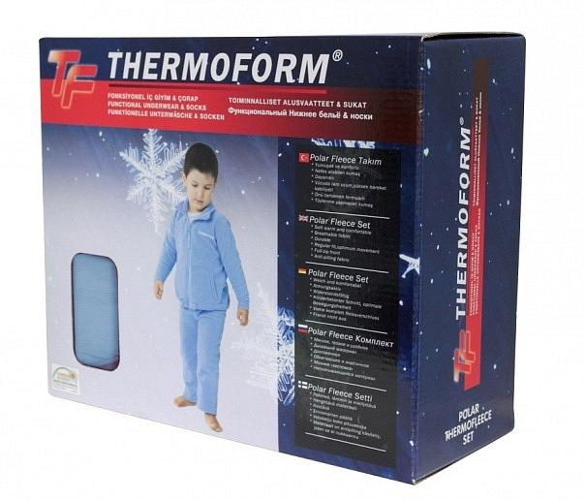 | Костюм флисовый для мальчиков (100% полиэстер). Комплект кальсоны + рубашка. | 86/92 | голубой |  | шт | 1812 | 1774 | 1716 | 0
 |  |  | 98/104 | голубой |  | шт | 1812 | 1774 | 1716 | 0
 |  |  | 110/116 | голубой |  | шт | 1812 | 1774 | 1716 | 0
 |  |  | 122/128 | голубой |  | шт | 1812 | 1774 | 1716 | 0
 |  |  | 134/140 | голубой |  | шт | 1812 | 1774 | 1716 | 0
 |  |  | 146/152 | голубой |  | шт | 1812 | 1774 | 1716 | 0
JJ5101G757 |  | Classic Underwear Классическое техническое белье высокого качества. Очень эффективно выводит влагу. Для носки под одеждой. Материал быстро сохнет и держит тело в сухости и комфорте даже после длительной прогулки. | XS | зеленый |  | шт | 1229 | 1167 | 1106 | 0
 |  |  | S | зеленый |  | шт | 1229 | 1167 | 1106 | 0
 |  |  | M | зеленый |  | шт | 1229 | 1167 | 1106 | 0
 |  |  | L | зеленый |  | шт | 1229 | 1167 | 1106 | 0
 |  |  | XL | зеленый |  | шт | 1229 | 1167 | 1106 | 0
 |  |  | XXL | зеленый |  | шт | 1229 | 1167 | 1106 | 0
JJ5114Y757 |  | Техническое белье Jake Благодаря специальному утеплителю Microdry быстро и эффективно выводит влагу. Материал также быстро сохнет. Рекомендовано для спортсменов. | XS | зеленый |  | шт | 1463 | 1390 | 1317 | 0
 |  |  | S | зеленый |  | шт | 1463 | 1390 | 1317 | 0
 |  |  | M | зеленый |  | шт | 1463 | 1390 | 1317 | 0
 |  |  | L | зеленый |  | шт | 1463 | 1390 | 1317 | 0
 |  |  | XL | зеленый |  | шт | 1463 | 1390 | 1317 | 0
 |  |  | XXL | зеленый |  | шт | 1463 | 1390 | 1317 | 0
JJ5411Q757 |  | Термобельё JahtiJakt Microfleece Alton. Состав: 100% полиэстер. Термобелье второго слоя. Предназначено для средней и высокой активности в холодных погодных условиях. | XS | зеленый |  | шт | 1750 | 1662 | 1575 | 0
 |  |  | S | зеленый |  | шт | 1750 | 1662 | 1575 | 0
 |  |  | M | зеленый |  | шт | 1750 | 1662 | 1575 | 0
 |  |  | L | зеленый |  | шт | 1750 | 1662 | 1575 | 0
 |  |  | XL | зеленый |  | шт | 1750 | 1662 | 1575 | 0
 |  |  | XXL | зеленый |  | шт | 1750 | 1662 | 1575 | 0
NS51009W991 |  | NorthSky Zaigga Underwear Jr Black Термобельё из 100% полиэстера CoolDry. Приятное к телу, мягкое на ощупь, быстро сохнет после стирки. Изделие выполнено из высококлассного материала. Благодаря обработке Cool Dry обладает высоким капиллярным эффектом,отличной воздухопроницаемостью, что обеспечивает надёжный вывод излишней влаги. Идеально подойдёт для занятий спортом и активного отдыха. Швы плоские, акцентированы контрастным цветом. | 110 | черный |  | шт | 945 | 945 | 945 | 0 | S A L E
 |  |  | 120 | черный |  | шт | 945 | 945 | 945 | 0
 |  |  | 130 | черный |  | шт | 945 | 945 | 945 | 0
 |  |  | 140 | черный |  | шт | 945 | 945 | 945 | 0
 |  |  | 150 | черный |  | шт | 945 | 945 | 945 | 0
 |  |  | 160 | черный |  | шт | 945 | 945 | 945 | 0
NS51013B999 | 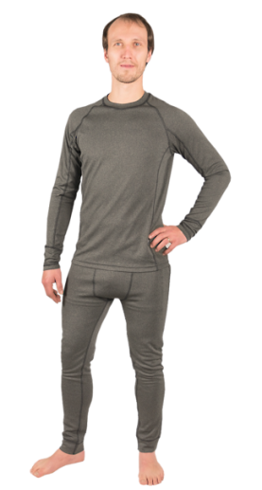 | Термобелье Remy Ux Техническое белье. Материал эффективно впитывает влагу и быстро сохнет. Материал полиэстер. | XS | зеленый |  | шт | 1931 | 1834 | 1738 | 0
 |  |  | S | зеленый |  | шт | 1931 | 1834 | 1738 | 0
 |  |  | M | зеленый |  | шт | 1931 | 1834 | 1738 | 0
 |  |  | L | зеленый |  | шт | 1931 | 1834 | 1738 | 0
 |  |  | XL | зеленый |  | шт | 1931 | 1834 | 1738 | 0
 |  |  | XXL | зеленый |  | шт | 1931 | 1834 | 1738 | 0
NS51014B424 |  | Техническое белье Venla Техническое белье, удобно в использовании благодаря своим техническим характеристикам. Материал впитывает влагу от кожи и держит тело в тепле и сухости во время активного отдыха. | XS | бордовый |  | шт | 1400 | 1400 | 1400 | 0 | S A L E
 |  |  | S | бордовый |  | шт | 1400 | 1400 | 1400 | 0
 |  |  | M | бордовый |  | шт | 1400 | 1400 | 1400 | 0
NS54007W001 |  | NorthSky Maarika Midlayer Suit W Ivory Микро флис, материал мягкий, дышащий, теплый и хорошо отводящий влагу. Рубашка с застежкой-молнией, высоким воротником. Очень стильно смотрится! | XS | бело/черный |  | шт | 1300 | 1300 | 1300 | 0 | S A L E
 |  |  | S | бело/черный |  | шт | 1300 | 1300 | 1300 | 0
 |  |  | M | бело/черный |  | шт | 1300 | 1300 | 1300 | 0
 |  |  | L | бело/черный |  | шт | 1300 | 1300 | 1300 | 0
 |  |  | XL | бело/черный |  | шт | 1300 | 1300 | 1300 | 0
NS54007W999 | 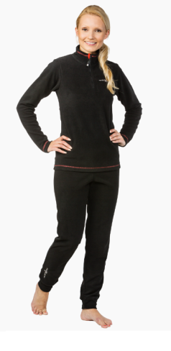 | NorthSky Maarika Midlayer Suit W Black Микро флис, материал мягкий, дышащий, теплый и хорошо отводящий влагу. Рубашка с застежкой-молнией, высоким воротником. | XS | черный |  | шт | 1756 | 1668 | 1580 | 0
 |  |  | M | черный |  | шт | 1756 | 1668 | 1580 | 0
 |  |  | L | черный |  | шт | 1756 | 1668 | 1580 | 0
JJ6103D757 | 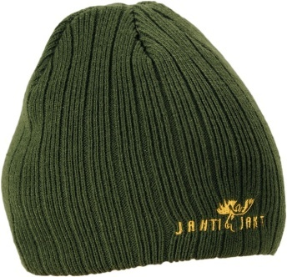 | Шапка JahtiJakt трикотажная зеленая для охоты и рыбалки. Состав: 100% полиэстер. Цвет: зеленый. Один размер | О Д И Н Р А З М Е Р | зеленый |  | шт | 527 | 500 | 474 | 0

JJ6116K757 | 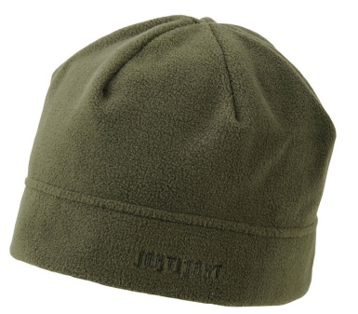 | Шапка JahtiJakt Fleece Green (зеленая флисовая) для охоты и рыбалки. Один размер Теплая и дышащая флисовая шапочка. Один размер | О Д И Н Р А З М Е Р | зеленый |  | шт | 427 | 406 | 384 | 0

JJ6116L858 | 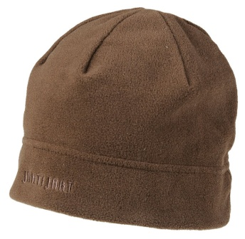 | Шапка JahtiJakt Fleece Brown Premium (коричневая флисовая) для охоты и рыбалки. Теплая и дышащая флисовая шапочка. Один размер | О Д И Н Р А З М Е Р | коричневый |  | шт | 427 | 406 | 384 | 0

HZT 1-022 | 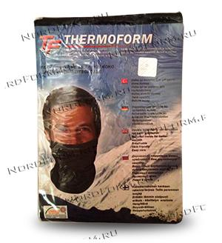 | Шарф Thermoform DUO Шарф "Thermoform DUO". Шарф предназначен для тренировок в ветреную погоду, для всех видов спорта (горные и беговые лыжи, сноубординг, снегоходы, вело-спорт, и т.д.) Состав ткани: 70% микро-полиэстер, 30% вискоза. | О Д И Н Р А З М Е Р | черный |  | шт | 440 | 440 | 440 | 0

HZT 1-014 | 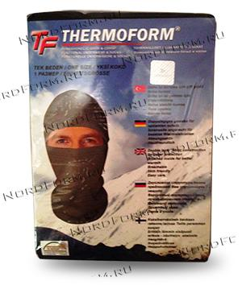 | Маска Thermoform DUO Маска "Thermoform DUO". Маска предназначена для тренировок в ветреную погоду, для всех видов спорта (горные и беговые лыжи, сноубординг, снегоходы, вело-спорт, и т.д.) Состав ткани: 70% микро-полиэстер, 30% вискоза. | О Д И Н Р А З М Е Р | черный |  | шт | 440 | 440 | 440 | 0

HZT 1-016 | 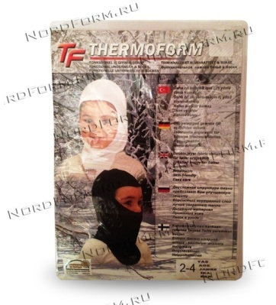 | Маска Thermoform для детей Маска "Thermoform DUO". Маска предназначена для прогулок в ветреную погоду, для сохранения ребенка здоровым. Состав ткани: 70% микро-полиэстер, 30% вискоза. | 2-4 года | черный |  | шт | 390 | 390 | 390 | 0
 |  |  | 2-4 года | белый |  | шт | 390 | 390 | 390 | 0
 |  |  | 4-6 лет | черный |  | шт | 390 | 390 | 390 | 0
 |  |  | 4-6 лет | белый |  | шт | 390 | 390 | 390 | 0
HZT 1-017 | 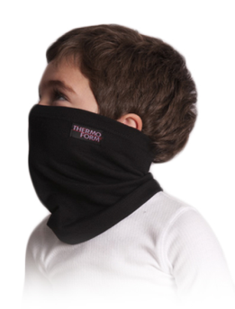 | Шарф Thermoform для детей Шарф "Thermoform DUO". Шарф предназначен для прогулок в ветренную погоду. Состав ткани: 70% микро-полиэстер, 30% вискоза. | 2-4 года | черный |  | шт | 390 | 390 | 390 | 0
 |  |  | 2-4 года | белый |  | шт | 390 | 390 | 390 | 0
 |  |  | 4-6 лет | черный |  | шт | 390 | 390 | 390 | 0
 |  |  | 4-6 лет | белый |  | шт | 390 | 390 | 390 | 0
NS65005S001 | 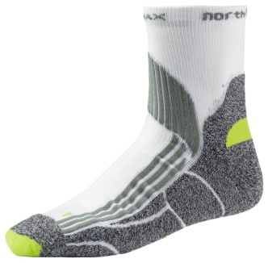 | NorthSky Носки Multisport Подходят для занятий спортом, походов и повседневного использования. Плотная и износоустойчивая область свода стопы. Благодаря структуре материала CoolMax носки воздухопроницаемы, и Вы ощущаете приятную прохладу. | 35-38 | белый |  | шт | 328 | 311 | 295 | 0
 |  |  | 39-42 | белый |  | шт | 328 | 311 | 295 | 0
 |  |  | 43-46 | белый |  | шт | 328 | 311 | 295 | 0
NS65005S991 | 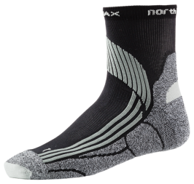 | NorthSky Multisport Socks Black Носки Multisport подходят для занятий спортом, походов и повседневного использования. Плотная и износоустойчивая область свода стопы. Благодаря структуре материала CoolMax носки воздухопроницаемы, и Вы ощущаете приятную прохладу. | 39-42 | черный |  | шт | 328 | 311 | 295 | 0
 |  |  | 43-46 | черный |  | шт | 328 | 311 | 295 | 0
NS65006B181 |  | NorthSky Cozy Socks Grey Тонкие носки для всесезонного повседневного использования. Влаговыводящий материал CoolMax® сохранит Ваши ноги в сухости и тепле | 39-42 | черный |  | шт | 293 | 278 | 264 | 0
 |  |  | 43-46 | черный |  | шт | 293 | 278 | 264 | 0
NS65009A171 | 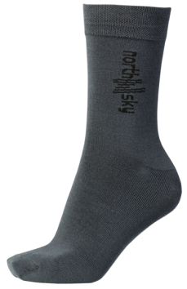 | NorthSky Grove Bamboo Socks Особенностью Bambusukkien является Антибактериальное, позволяя предотвратить запах пота, грибковых инфекций. Благодаря гибкости носки ног имеют очень удобную форму. Материал: 75% бамбук, 22% полиамид и 3% эластана. | 35-37 | серый |  | шт | 398 | 378 | 359 | 0
 |  |  | 38-40 | серый |  | шт | 398 | 378 | 359 | 0
 |  |  | 41-43 | серый |  | шт | 398 | 378 | 359 | 0
 |  |  | 44-46 | серый |  | шт | 398 | 378 | 359 | 0
JJ6503B75936 / JJ6503B75942 | 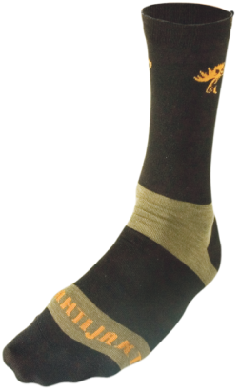 | JahtiJakt Liner Socks Удобные и практичные носки для охоты и рыбалки от именитого производителя. Характеристики: Материал: 20 % CoolMax , 15 % нейлон , 5 % спандекс , 40 % СО , 20 % полиэстр Страна производитель: Финляндия 36-41 | 36-41 | черный |  | шт | 287 | 272 | 258 | 0 | N E W
 |  |  | 42-48 | черный |  | шт | 287 | 272 | 258 | 0
JJ6504G75935 / JJ6504G75939 |  | JahtiJakt Forest Socks | 35-38 | черный |  | шт | 398 | 378 | 359 | 0
 |  |  | 39-42 | черный |  | шт | 398 | 378 | 359 | 0
JJ6507V771 | 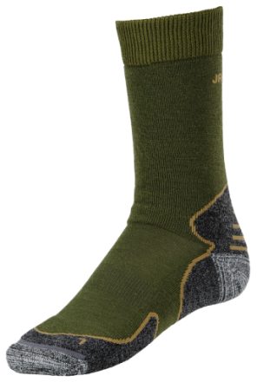 | JahtiJakt Thorn Socks Green Шерсть мериноса 50% ISOFIL материал трансфертов влагу и сохраняет ноги сухими. Материала cordura®-усиление стопы. Плоские швы 27% - Полипропилен 22% - мериносовая шерсть 22% - Полиамид 22% - Акрил 5% - Кордура 2% - Эластан | 35-37 | зеленый |  | шт | 824 | 783 | 742 | 0
 |  |  | 38-40 | зеленый |  | шт | 824 | 783 | 742 | 0
 |  |  | 41-43 | зеленый |  | шт | 824 | 783 | 742 | 0
JJ6507V991 | 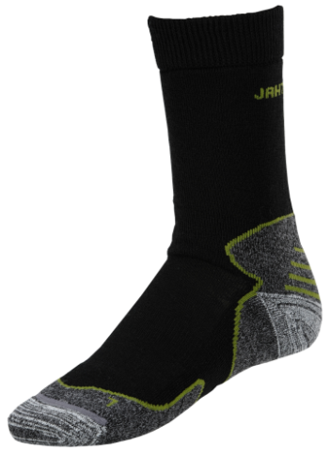 | JahtiJakt Thorn Socks Black Шерсть мериноса 50% ISOFIL материал трансфертов влагу и сохраняет ноги сухими. Материала cordura®-усиление стопы. Плоские швы 27% - Полипропилен 22% - мериносовая шерсть 22% - Полиамид 22% - Акрил 5% - Кордура 2% - Эластан | 38-40 | черный |  | шт | 824 | 783 | 742 | 0
 |  |  | 41-43 | черный |  | шт | 824 | 783 | 742 | 0
 |  |  | 44-46 | черный |  | шт | 824 | 783 | 742 | 0
HZTS-1 |  | Термоноски Thermoform 4 сезона Могут использоваться для таких видов активного отдыха как: охота, рыбалка, походы, треккинг, альпинизм и ношения в любой холодной среде. | 39/42 | черный |  | шт | 418 | 409 | 396 | 0 | Х И Т
 |  |  | 43/46 | черный |  | шт | 418 | 409 | 396 | 0
HZTS-32 | 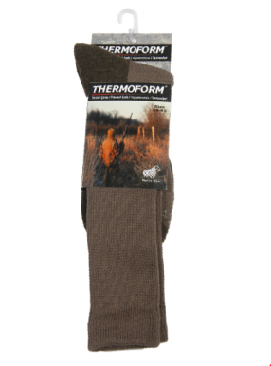 | Термоноски для охоты Thermoform Могут надежно использоваться для занятий охотой, рыбалкой, воинской службы, защиты от очень холодной погоды. Состав ткани: 50% Хлопок, 30% Шерсть мериноса, 20% Полиамид. | 39/42 | серый |  | шт | 470 | 460 | 446 | 0
 |  |  |  | черный |  | шт | 470 | 460 | 446 | 0
 |  |  | 43/46 | серый |  | шт | 470 | 460 | 446 | 0
 |  |  |  | черный |  | шт | 470 | 460 | 446 | 0
HZTS-13 | 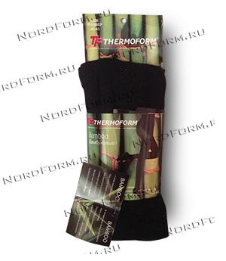 | Женские колготки из бамбука Состав ткани: 80% бамбук, 17% полиамид, 3% эластан. | 36/38 | черный |  | шт | 551 | 539 | 522 | 0
 |  |  | 40/42 | черный |  | шт | 551 | 539 | 522 | 0
 |  |  | 44/46 | черный |  | шт | 551 | 539 | 522 | 0
HZTS-4 |  | Носки из бамбука Идеальные для повседневного применения; особенно рекомендуются тем, кто страдает от неприятного запаха ног и аллергических проблем. Состав ткани: 80% бамбук, 17% полиамид, 3% эластан. | 35/38 | синий |  | шт | 228 | 223 | 216 | 0 | Х И Т
 |  |  |  | черный |  | шт | 228 | 223 | 216 | 0
 |  |  |  | песочный |  | шт | 228 | 223 | 216 | 0
 |  |  | 39/42 | синий |  | шт | 228 | 223 | 216 | 0
 |  |  |  | черный |  | шт | 228 | 223 | 216 | 0
 |  |  |  | песочный |  | шт | 228 | 223 | 216 | 0
 |  |  | 43/46 | синий |  | шт | 228 | 223 | 216 | 0
 |  |  |  | черный |  | шт | 228 | 223 | 216 | 0
 |  |  |  | песочный |  | шт | 228 | 223 | 216 | 0
HZTS-35 | 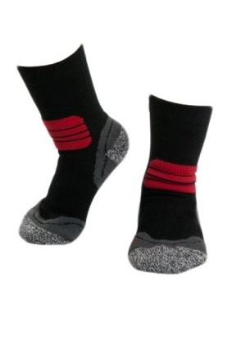 | Детские термоноски Thermoform Носки Thermoform подходят для любого вида активного отдыха, например, охоты, рыбалки, катания на лыжах и сноубордах. Их так же приятно носить и ежедневно в холодную погоду. Состав ткани: 65% тхермолите, 18% полиамид, 15% хлопок, 2% эластан | 23/26 | черный |  | шт | 418 | 409 | 396 | 0 | Х И Т
 |  |  | 27/30 | черный |  | шт | 418 | 409 | 396 | 0
 |  |  | 31/34 | черный |  | шт | 418 | 409 | 396 | 0
HZTS-34 | 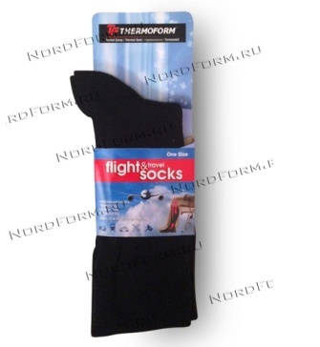 | Носки компрессионные для путешествий Thermoform Подходят для поездок любых видов. Состав ткани: 65% хлопок, 28% полиамид, 7% эластан. | 39/42 | черный |  | шт | 323 | 316 | 306 | 0
 |  |  | 43/46 | черный |  | шт | 323 | 316 | 306 | 0
HZTS-14 | 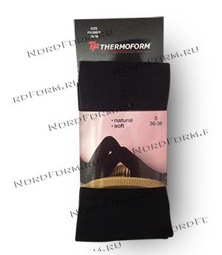 | Термоколготки анатомической формы Thermoform Состав ткани: 100% хлопок. | 36/38 | черный |  | шт | 561 | 549 | 531 | 0
 |  |  | 40/42 | черный |  | шт | 561 | 549 | 531 | 0
 |  |  | 44/46 | черный |  | шт | 561 | 549 | 531 | 0
HZTS-19 |  | Носки Экстра Thermoform Состав ткани: 40% тхермолите, 25% мерино шерсть, 25% полиакрил, 8% полиамид, 2% эластан | 39/42 | серый |  | шт | 450 | 450 | 450 | 0 | S A L E
 |  |  | 43/46 | серый |  | шт | 450 | 450 | 450 | 0
HZT-010 | 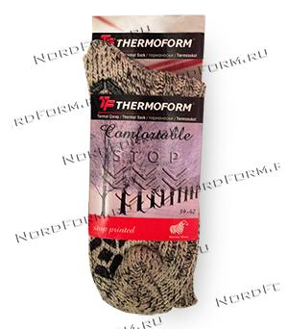 | Носки с противоскользящей подошвой Thermoform Состав ткани: 40% шерсть, 26% полиэстер, 24% полиамид, 10% вискоза. | 39/42 | серый |  | шт | 418 | 409 | 396 | 0
 |  |  | 43/46 | серый |  | шт | 418 | 409 | 396 | 0
HZTS-21 | 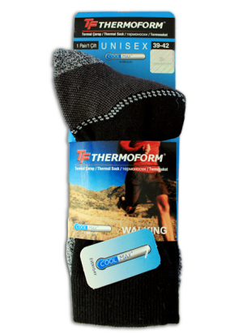 | Носки для повседневной носки Thermoform Область применения: Носки Thermoform подходят для любого вида активного отдыха, например, охоты, рыбалки, катания на лыжах и сноубордах. Их так же приятно носить и ежедневно в холодную погоду. Состав ткани: 65% тхермолите, 18% полиамид, 15% хлопок, 2% эластан | 39/42 | серый |  | шт | 456 | 446 | 432 | 0
 |  |  | 43/46 | серый |  | шт | 456 | 446 | 432 | 0
HZT-52970 | 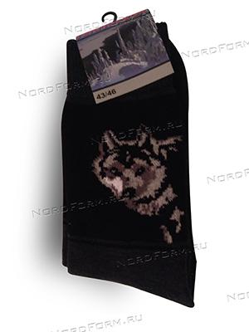 | Термоноски AHMA Состав ткани: 50% шерсть, 50% акрил | 37/40 | черный |  | шт | 155 | 152 | 147 | 0 | нет в наличии
 |  |  | 39/42 | черный |  | шт | 155 | 152 | 147 | 0
 |  |  | 43/46 | черный |  | шт | 155 | 152 | 147 | 0
HZT-3355 | 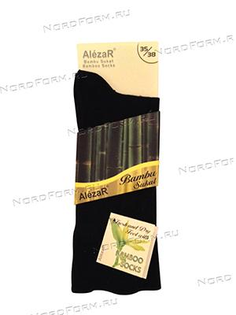 | Alezar носки из бамбука Состав ткани: 80% бамбук, 17% нейлон, 3% эластан. | 39/42 | черный |  | шт | 228 | 223 | 216 | 0
 |  |  | 43/46 | черный |  | шт | 228 | 223 | 216 | 0
HZTS-33 | 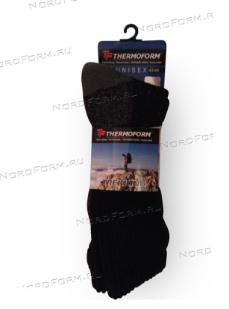 | Термоноски Thermoform Trekking Состав ткани: 10% полиэстер, 15% полиамид, 70% хлопок, 5% эластан | 39/42 | черный |  | шт | 371 | 363 | 351 | 0
 |  |  | 43/46 | черный |  | шт | 371 | 363 | 351 | 0
HZT-2458 | 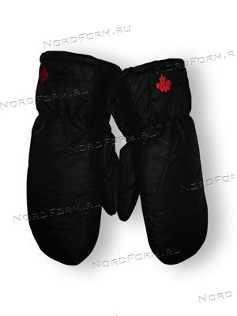 | Рукавицы Thinsulate Состав ткани: 100% полиэстер | S | черный |  | шт | 390 | 381 | 369 | 0
 |  |  | M | черный |  | шт | 390 | 381 | 369 | 0
 |  |  | L | черный |  | шт | 390 | 381 | 369 | 0
 |  |  | XL | черный |  | шт | 390 | 381 | 369 | 0
 |  |  | XXL | черный |  | шт | 390 | 381 | 369 | 0
HZT-2456 | 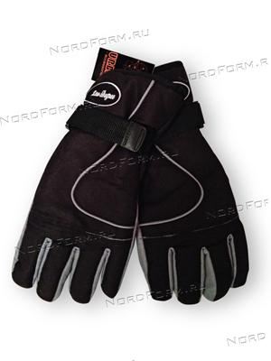 | Перчатки Thinsulate | SM | черный |  | шт | 523 | 512 | 495 | 0
 |  |  | M | черный |  | шт | 523 | 512 | 495 | 0
 |  |  | L | черный |  | шт | 523 | 512 | 495 | 0
 |  |  | LXL | черный |  | шт | 523 | 512 | 495 | 0
 |  |  | XL | черный |  | шт | 523 | 512 | 495 | 0
 |  |  | XXL | черный |  | шт | 523 | 512 | 495 | 0
HZT-3235 | 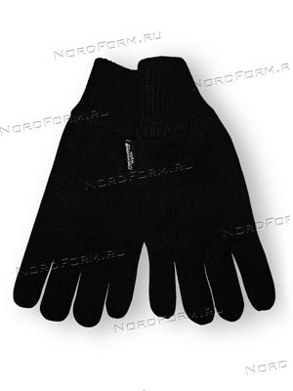 | Перчатки Thinsulate вывернутая кожа | S | черный |  | шт | 561 | 549 | 531 | 0
 |  |  | M | черный |  | шт | 561 | 549 | 531 | 0
 |  |  | L | черный |  | шт | 561 | 549 | 531 | 0
 |  |  | XL | черный |  | шт | 561 | 549 | 531 | 0
 |  |  | XXL | черный |  | шт | 561 | 549 | 531 | 0
JJ63001B8757 | 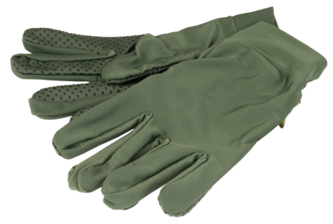 | Перчатки JahtiJakt Cooger Gloves Green. Состав:100% Полиэстер. На ладонях и пальцах перчатки усилены износостойким антискользящим материалом. | S | зелёный |  | шт | 240 | 240 | 240 | 0
 |  |  | M | зелёный |  | шт | 240 | 240 | 240 | 0
 |  |  | L | зелёный |  | шт | 240 | 240 | 240 | 0
JJ6301B75CM JJ6301B75CM JJ6301B75CS | 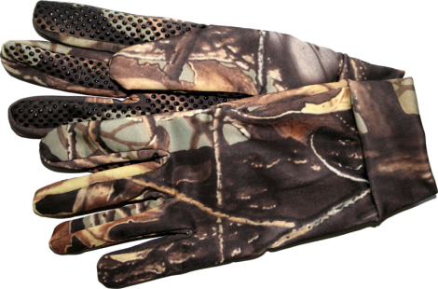 | Перчатки JahtiJakt Cooger Camo. Состав:100% Полиэстер. На ладонях и пальцах перчатки усилены износостойким антискользящим материалом. | S | хаки |  | шт | 749 | 711 | 674 | 0
 |  |  | M | хаки |  | шт | 749 | 711 | 674 | 0
 |  |  | L | хаки |  | шт | 749 | 711 | 674 | 0
JJ6303V35C | 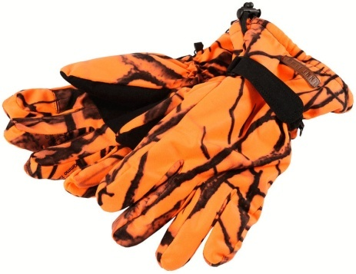 | Перчатки JahtiJakt Safety Camo Усиленная ладонь. Усиленный контроль запястья. Отверстие для стрельбы на указательном пальце. | M | оранжевый |  | шт | 1123 | 1067 | 1011 | 0
 |  |  | L | оранжевый |  | шт | 1123 | 1067 | 1011 | 0
 |  |  | XL | оранжевый |  | шт | 1123 | 1067 | 1011 | 0
JJ6300L999 |  | Перчатки JahtiJakt Tundra Gloves black Состав:100% Полиэстер. На ладонях и пальцах перчатки усилены износостойким антискользящим материалом. | M | чёрный |  | шт | 850 | 850 | 850 | 0 | S A L E
 |  |  | L | чёрный |  | шт | 850 | 850 | 850 | 0
 |  |  | XL | чёрный |  | шт | 850 | 850 | 850 | 0
JJ6309P868 |  | Перчатки JahtiJakt Half finger Brown (вязанные) Вязаные перчатки с кожаными вставками на ладонях. Утеплитель перчаток Thinsulate. | О Д И Н Р А З М Е Р | черный |  | шт | 580 | 551 | 522 | 0

JJ6309Q747 |  | Перчатки JahtiJakt Half finger Green (вязанные) Вязаные перчатки с кожаными вставками на ладонях. Утеплитель перчаток Thinsulate. | О Д И Н Р А З М Е Р | серый |  | шт | 580 | 551 | 522 | 0

NS63012B999 |  | NorthSky флисовые перчатки NoWind Ux Флисовые перчатки 100 % полиэстер, трикотажная подкладка | XS | черный |  | шт | 450 | 450 | 450 | 0 | S A L E
 |  |  | S | черный |  | шт | 450 | 450 | 450 | 0
 |  |  | M | черный |  | шт | 450 | 450 | 450 | 0
 |  |  | L | черный |  | шт | 474 | 450 | 427 | 0
NS63018W999 |  | NorthSky Rene Fleece Gloves Black UX Теплые флисовые перчатки | XS | черный |  | шт | 328 | 311 | 295 | 0
 |  |  | S | черный |  | шт | 328 | 311 | 295 | 0
 |  |  | M | черный |  | шт | 328 | 311 | 295 | 0
 |  |  | L | черный |  | шт | 328 | 311 | 295 | 0
NS63020B999 |  | NorthSky Kim Fleece Gloves Black NorthSky Kim флисовые перчатки удобно сидят по руке | XXS | черный |  | шт | 346 | 328 | 311 | 0
 |  |  | XS | черный |  | шт | 346 | 328 | 311 | 0
 |  |  | S | черный |  | шт | 346 | 328 | 311 | 0
 |  |  | M | черный |  | шт | 346 | 328 | 311 | 0
 |  |  | L | черный |  | шт | 346 | 328 | 311 | 0
NS63022W999 |  | NorthSky Usva Active Gloves Black UX Очень хорошие облегающие перчатки для активных туристов. Перчатки solvetuvat идеально подходит для использования в холодную погоду. На поверхности ладони и пальцев есть специальные прорезиненные вставки | S | черный |  | шт | 620 | 589 | 558 | 0
 |  |  | M | черный |  | шт | 620 | 589 | 558 | 0
 |  |  | L | черный |  | шт | 620 | 589 | 558 | 0
JJ5501P757 |  | JahtiJakt Rowan 1/2 zip Fleece Top Green верхняя рубашка из флиса | S | зелёный |  | шт | 550 | 550 | 550 | 0 | S A L E
 |  |  | M | зелёный |  | шт | 550 | 550 | 550 | 0
 |  |  | L | зелёный |  | шт | 550 | 550 | 550 | 0
 |  |  | XL | зелёный |  | шт | 550 | 550 | 550 | 0
 |  |  | XXL | зелёный |  | шт | 550 | 550 | 550 | 0
NS05020A999 |  | Lasse UX Mikrofleece Jacket | L | чёрный |  | шт | 1200 | 1200 | 1200 | 0 | Распродажа

NS050244A444 |  | Miisa W Bonded Fleece Jacket Bright | S | розовый |  | шт | 1350 | 1350 | 1350 | 0

NS550015434 |  | Julia W1/2 zip Fleece | S | розовый |  | шт | 650 | 650 | 650 | 0

NS05021A535 |  | Leena W Mikrofleece Jacket Fuchsia | M | Фиолетовый |  | шт | 1200 | 1200 | 1200 | 0

NS 05025A151 |  | Tuukka Mikrofleece Jacket UX | M | Серый |  | шт | 1200 | 1200 | 1200 | 0

NS050023A999 |  | Miika Bonded fleece Jacket | M | Чёрный |  |  | 1350 | 1350 | 1350 | 0

Ваш заказ на сумму: |  |  |  |  |  |  |  |  |  | 0

